圖表索引
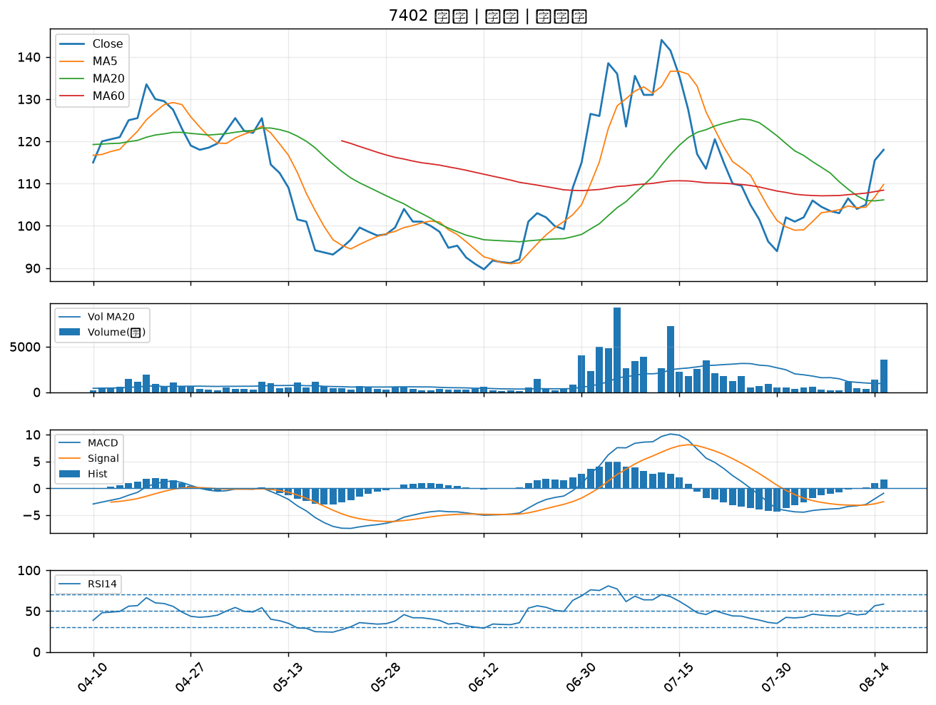
股票代號 | 股票名稱 | 市場 | 買進觀察分級 | 主力突破分數 | 圖表路徑
3005 | 神基 | 上市 | A級 | 6 | output/charts/20260817/3005_神基.png
2603 | 長榮 | 上市 | A級 | 5 | output/charts/20260817/2603_長榮.png
6214 | 精誠 | 上市 | A級 | 5 | output/charts/20260817/6214_精誠.png
2359 | 所羅門 | 上市 | A級 | 4 | output/charts/20260817/2359_所羅門.png
2542 | 興富發 | 上市 | A級 | 4 | output/charts/20260817/2542_興富發.png
6603 | 富強鑫 | 上櫃 | A級 | 4 | output/charts/20260817/6603_富強鑫.png
3008 | 大立光 | 上市 | A級 | 4 | output/charts/20260817/3008_大立光.png
2634 | 漢翔 | 上市 | A級 | 4 | output/charts/20260817/2634_漢翔.png
1336 | 台翰 | 上櫃 | A級 | 4 | output/charts/20260817/1336_台翰.png
2615 | 萬海 | 上市 | B級 | 7 | output/charts/20260817/2615_萬海.png
2905 | 三商 | 上市 | B級 | 6 | output/charts/20260817/2905_三商.png
2609 | 陽明 | 上市 | B級 | 6 | output/charts/20260817/2609_陽明.png
2323 | 中環 | 上市 | B級 | 6 | output/charts/20260817/2323_中環.png
1909 | 榮成 | 上市 | B級 | 6 | output/charts/20260817/1909_榮成.png
1316 | 上曜 | 上市 | B級 | 6 | output/charts/20260817/1316_上曜.png
2371 | 大同 | 上市 | B級 | 5 | output/charts/20260817/2371_大同.png
3388 | 崇越電 | 上櫃 | B級 | 5 | output/charts/20260817/3388_崇越電.png
3037 | 欣興 | 上市 | B級 | 4 | output/charts/20260817/3037_欣興.png
9105 | 泰金寶-DR | 上市 | B級 | 4 | output/charts/20260817/9105_泰金寶-DR.png
2392 | 正崴 | 上市 | B級 | 4 | output/charts/20260817/2392_正崴.png
2399 | 映泰 | 上市 | B級 | 4 | output/charts/20260817/2399_映泰.png
1709 | 和益 | 上市 | B級 | 4 | output/charts/20260817/1709_和益.png
2455 | 全新 | 上市 | B級 | 4 | output/charts/20260817/2455_全新.png
1815 | 富喬 | 上櫃 | B級 | 4 | output/charts/20260817/1815_富喬.png
2915 | 潤泰全 | 上市 | B級 | 4 | output/charts/20260817/2915_潤泰全.png
4306 | 炎洲 | 上市 | B級 | 4 | output/charts/20260817/4306_炎洲.png
5608 | 四維航 | 上市 | B級 | 4 | output/charts/20260817/5608_四維航.png
1560 | 中砂 | 上市 | B級 | 4 | output/charts/20260817/1560_中砂.png
6218 | 豪勉 | 上櫃 | B級 | 4 | output/charts/20260817/6218_豪勉.png
7402 | 邑錡 | 上櫃 | B級 | 4 | output/charts/20260817/7402_邑錡.png

3005 神基｜A級
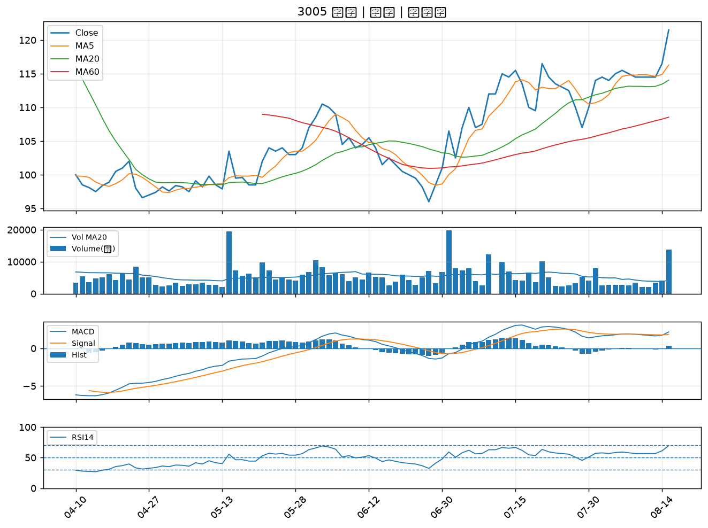

2603 長榮｜A級
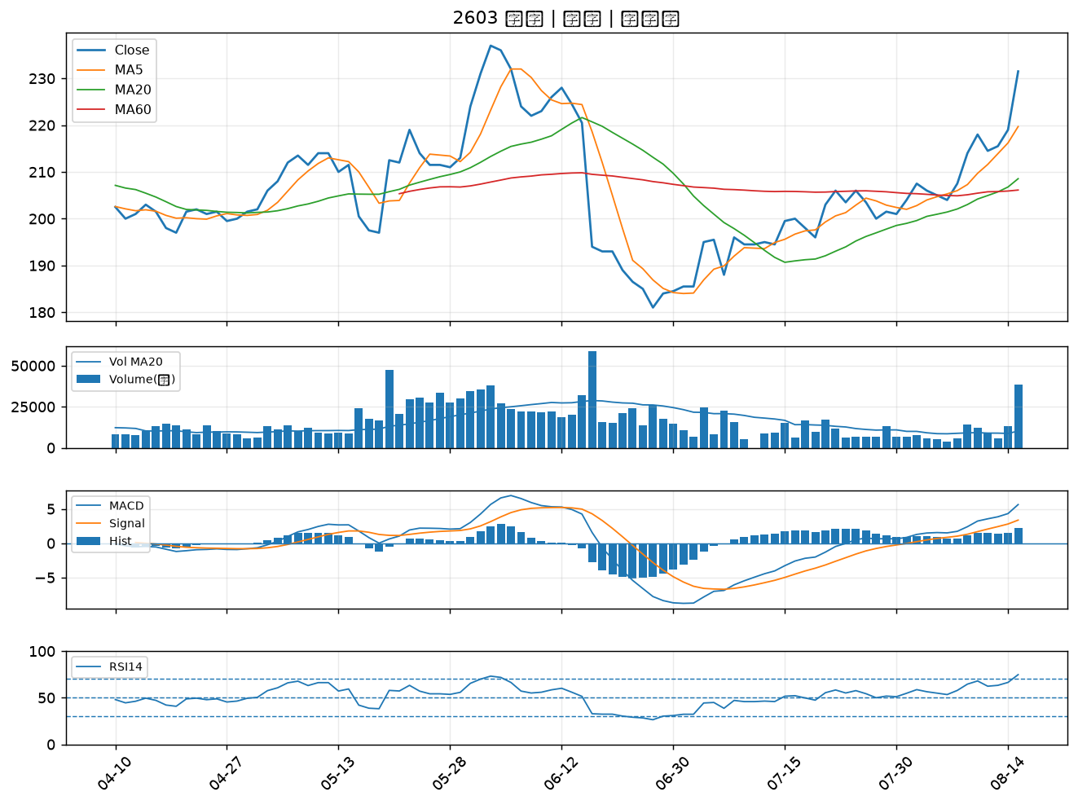

6214 精誠｜A級
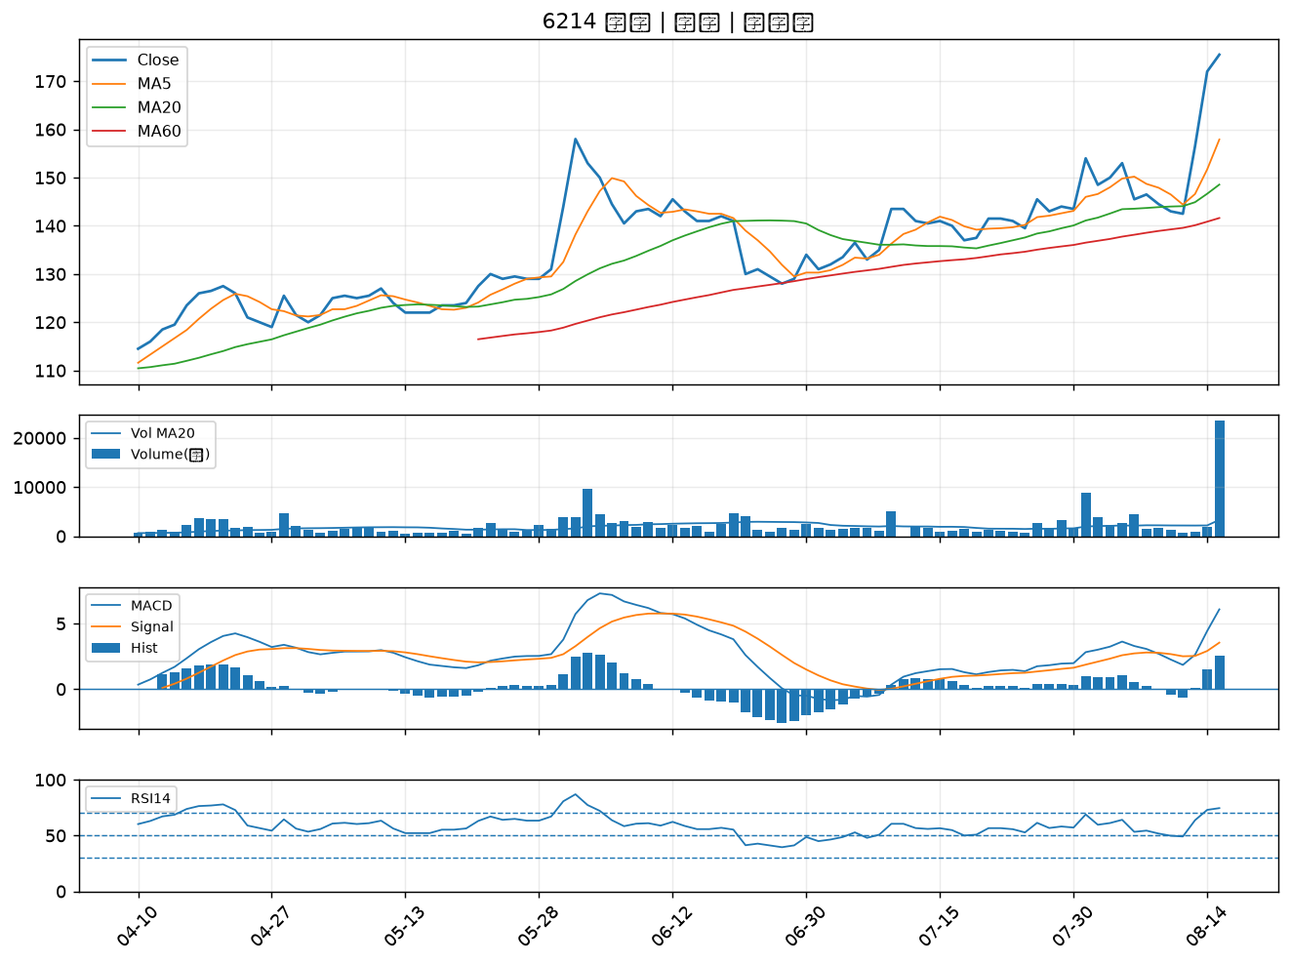

2359 所羅門｜A級
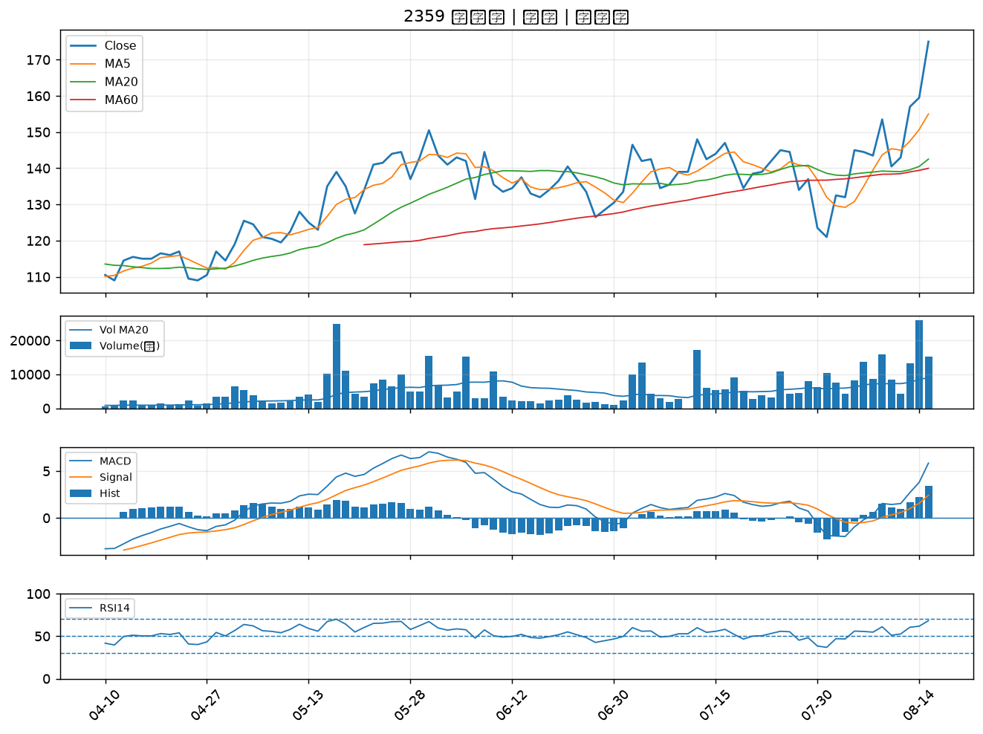

2542 興富發｜A級
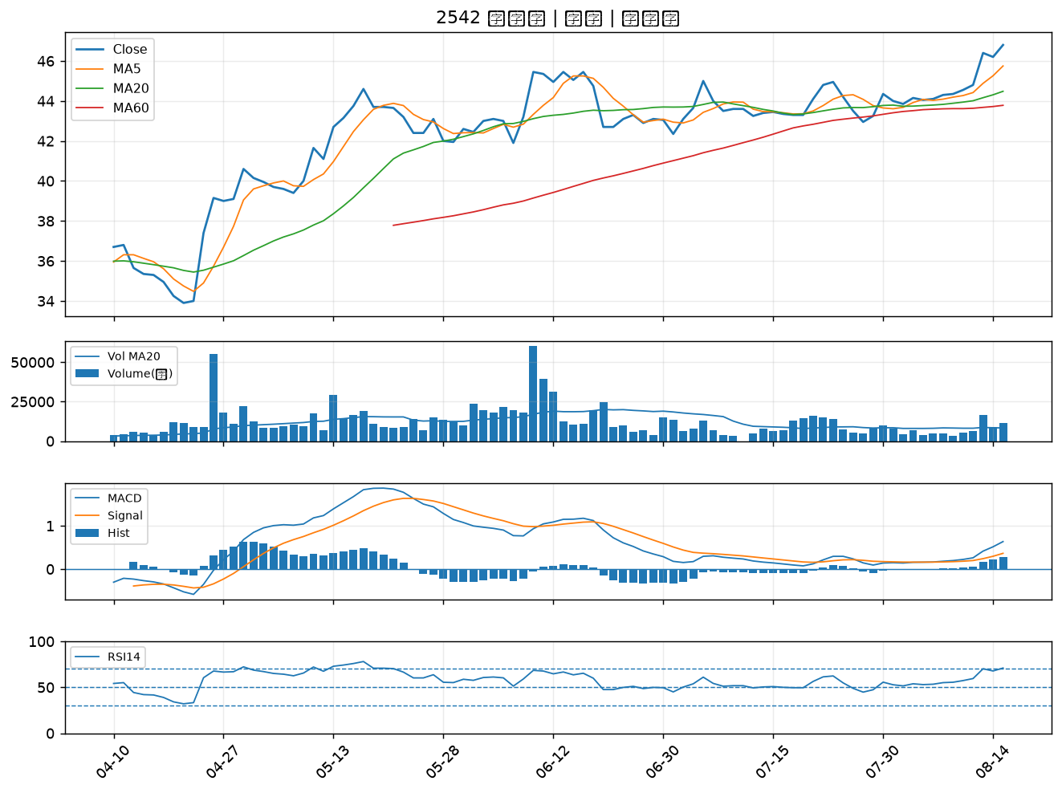

6603 富強鑫｜A級
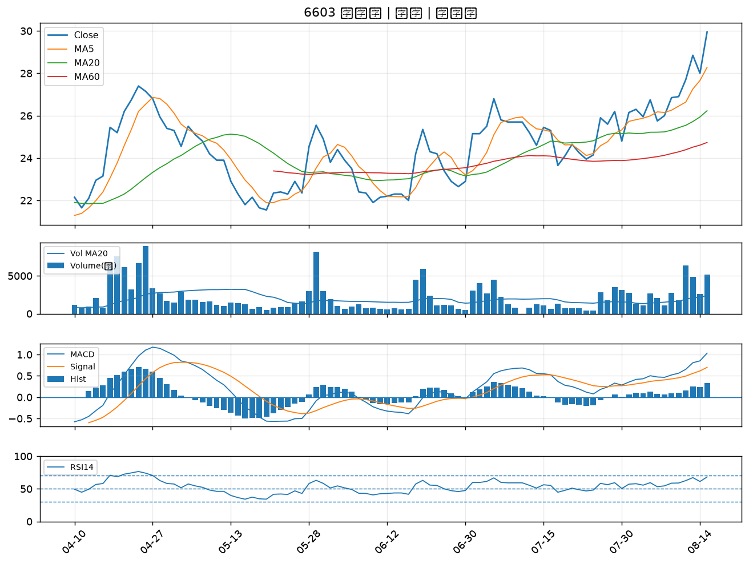

3008 大立光｜A級
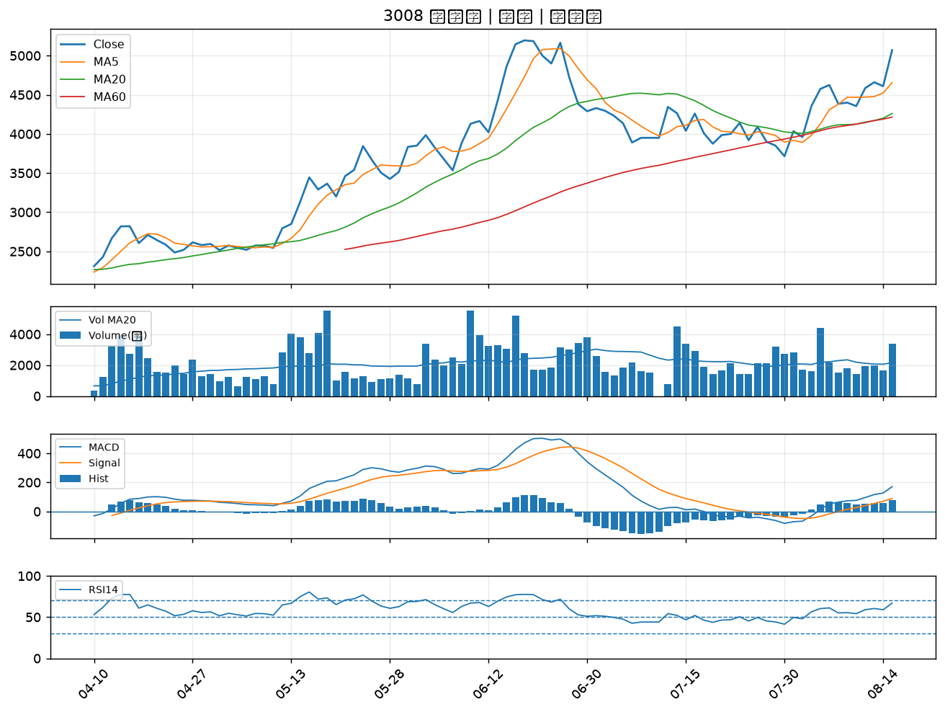

2634 漢翔｜A級
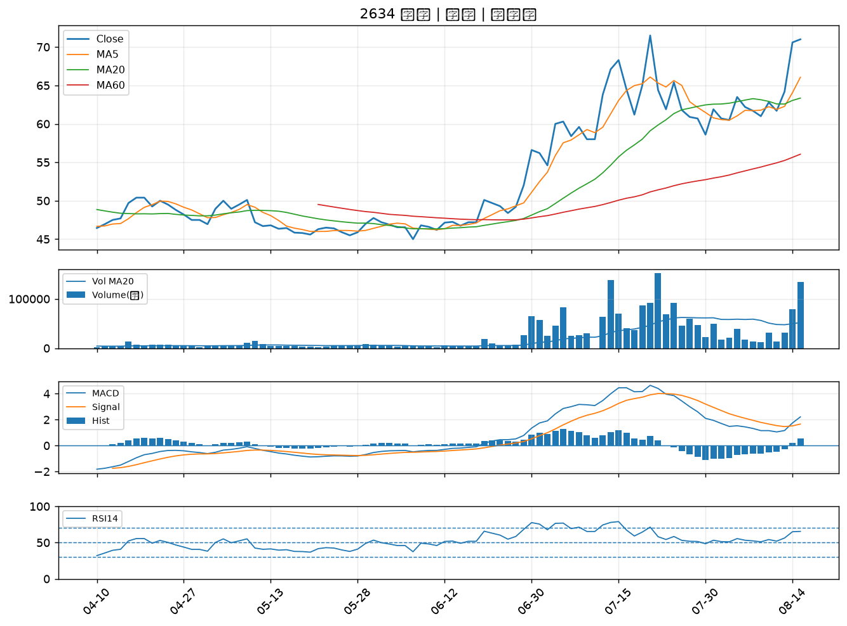

1336 台翰｜A級
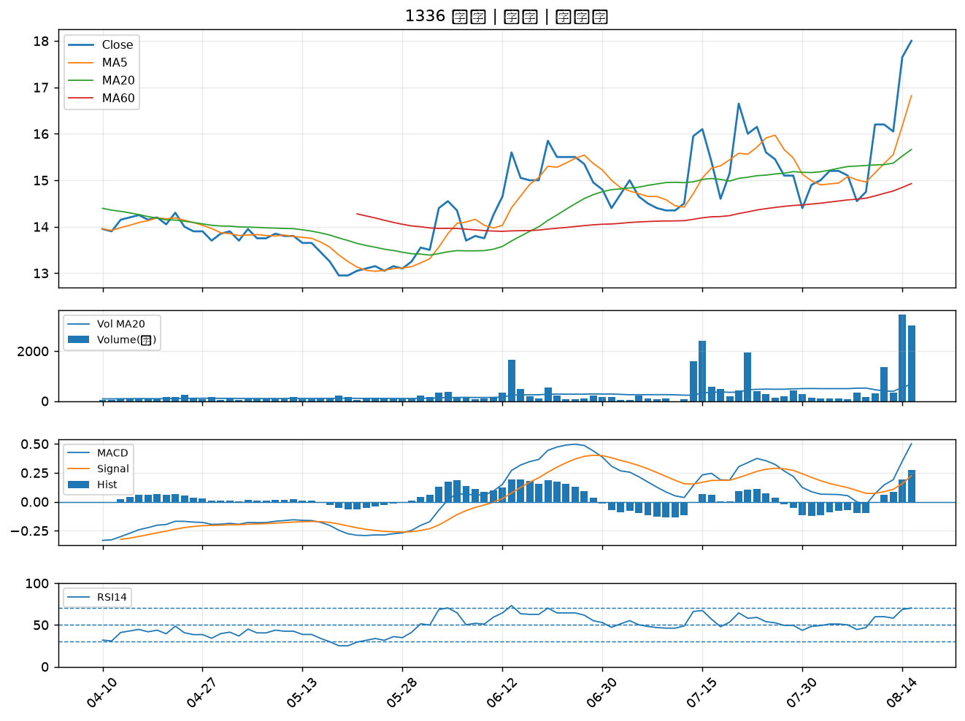

2615 萬海｜B級
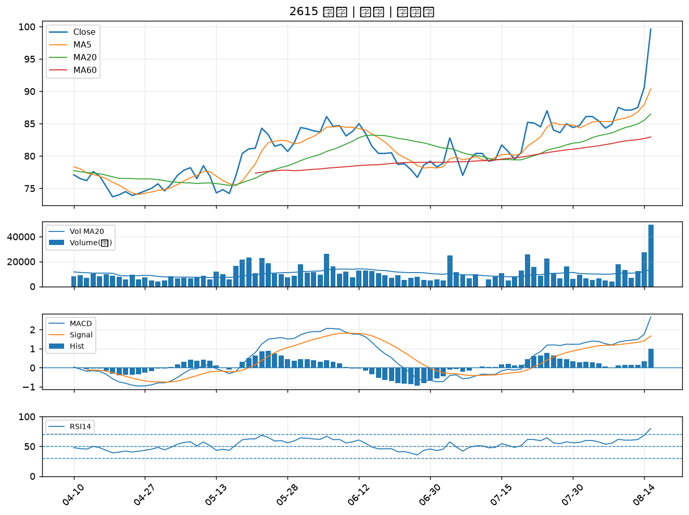

2905 三商｜B級
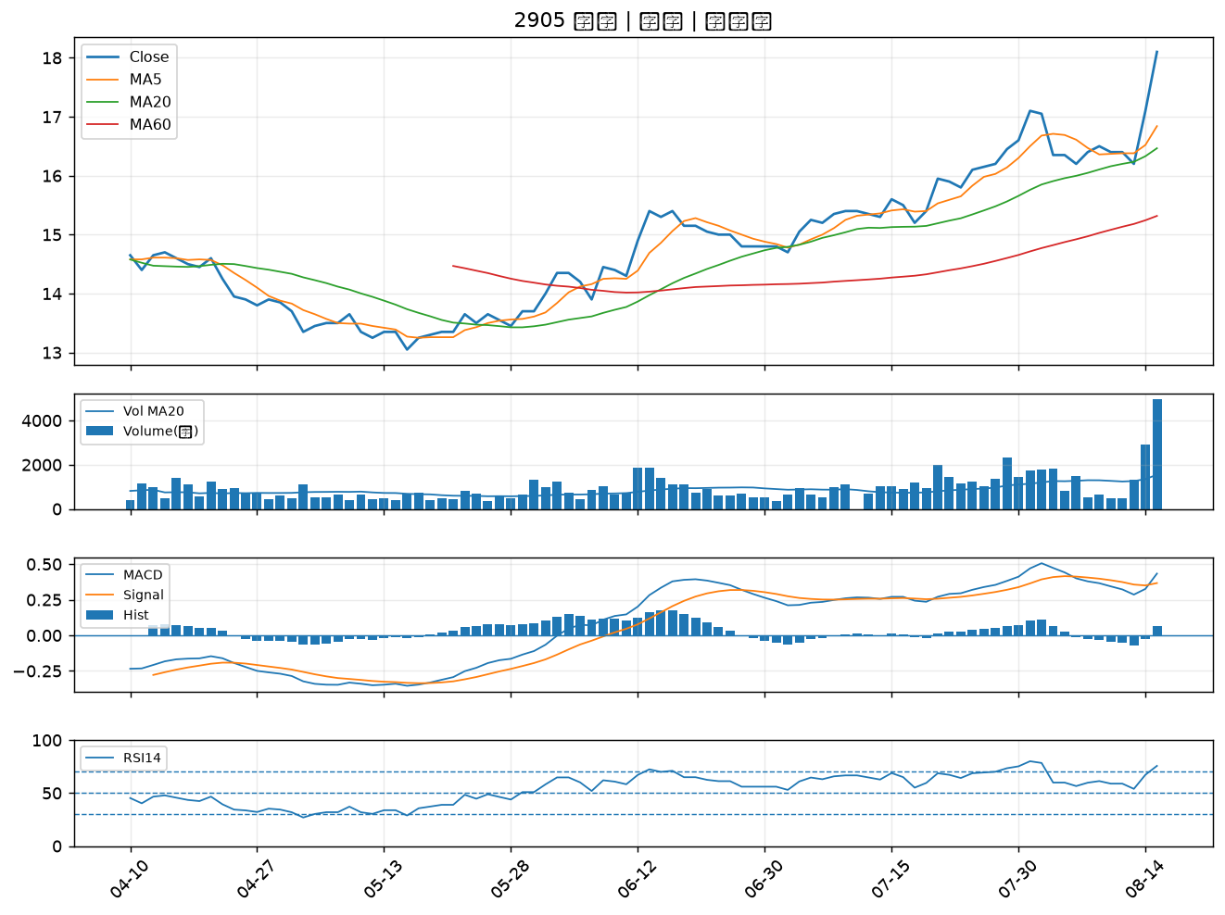

2609 陽明｜B級
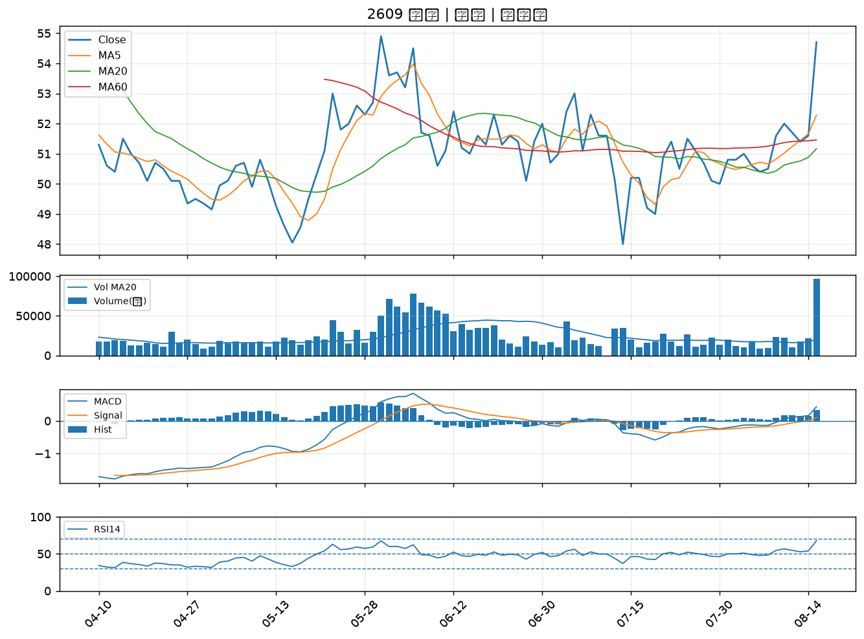

2323 中環｜B級
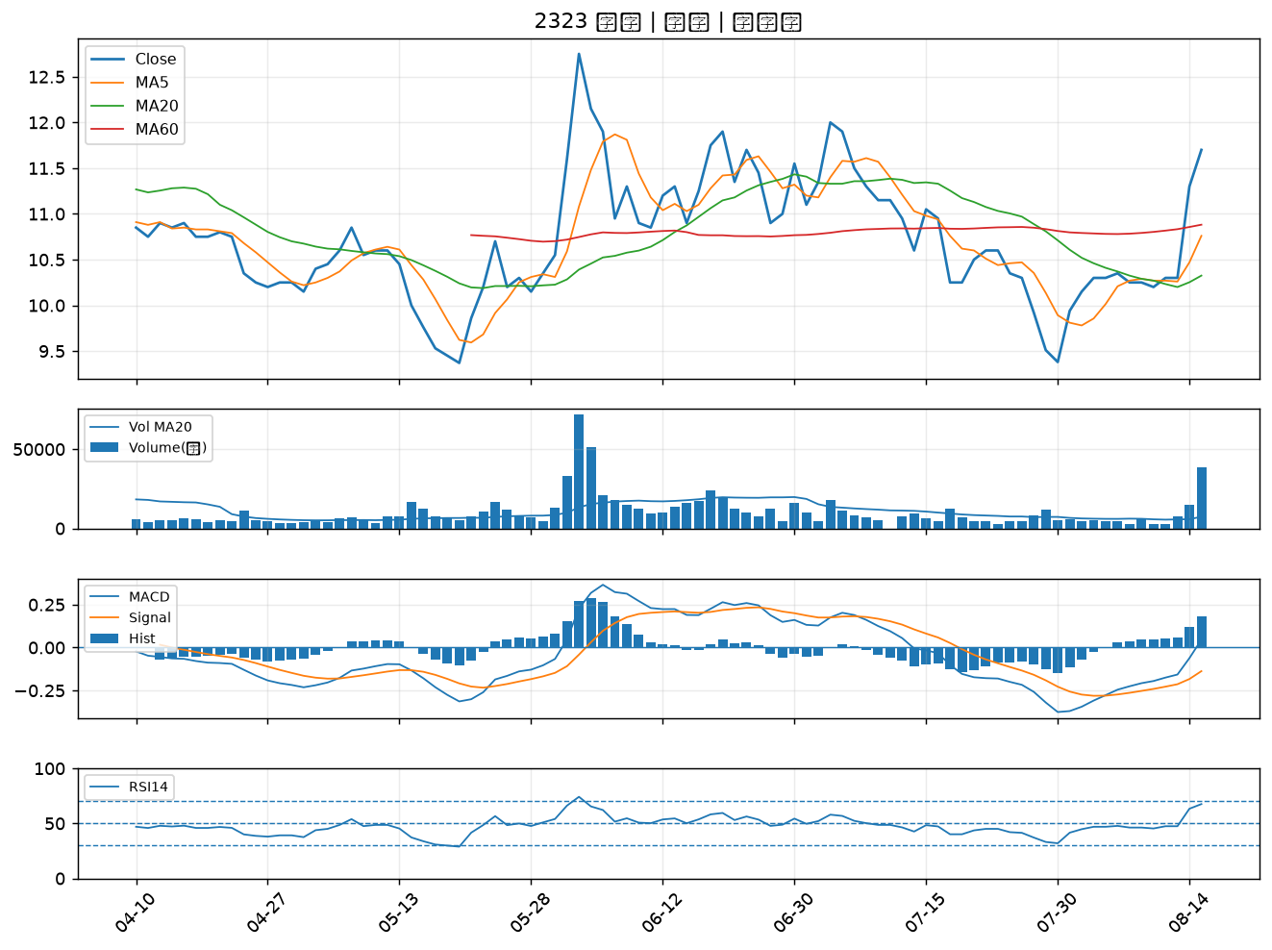

1909 榮成｜B級
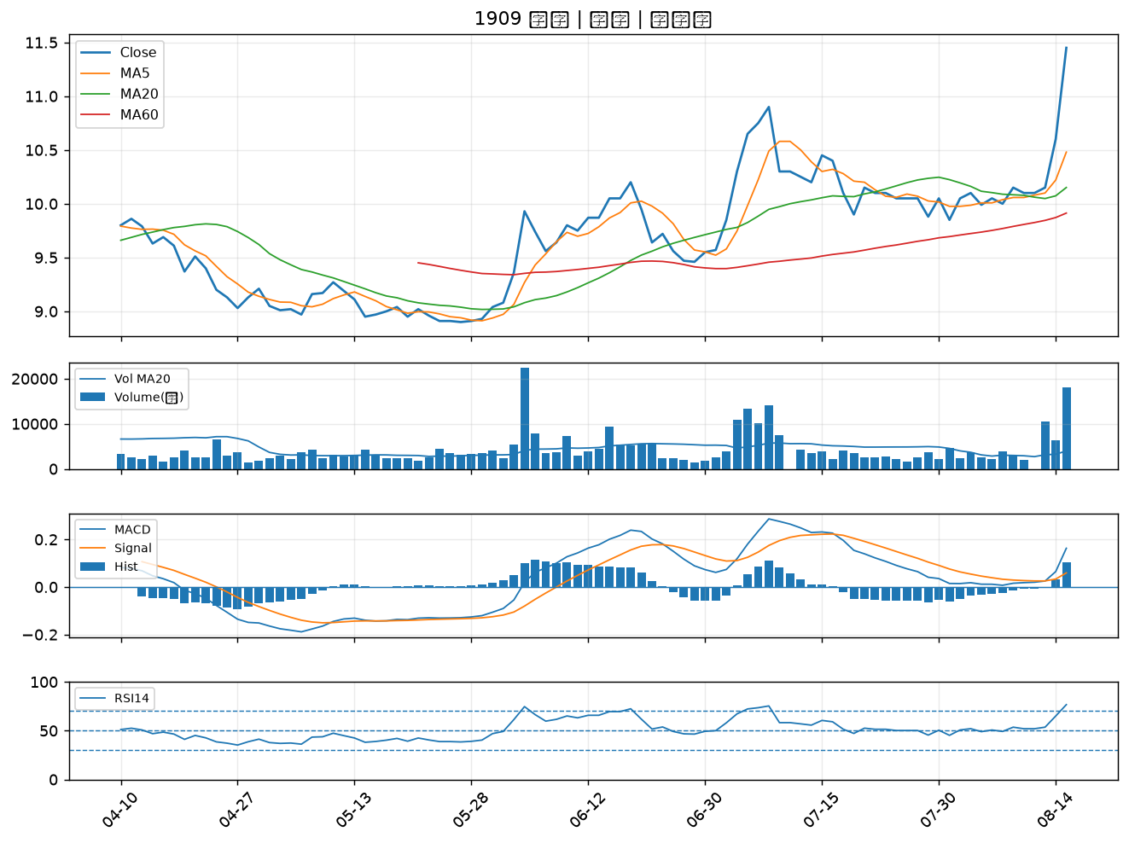

1316 上曜｜B級
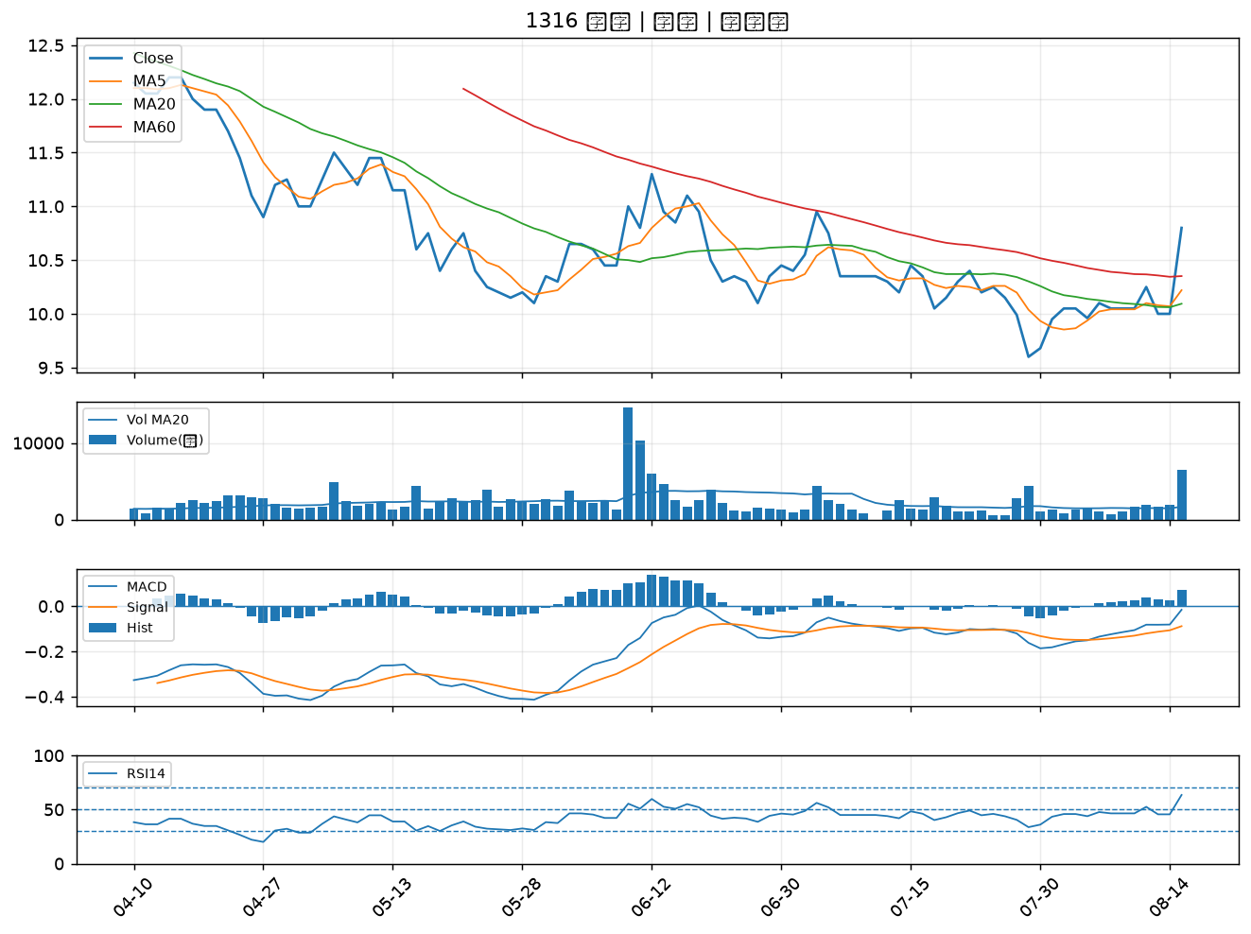

2371 大同｜B級
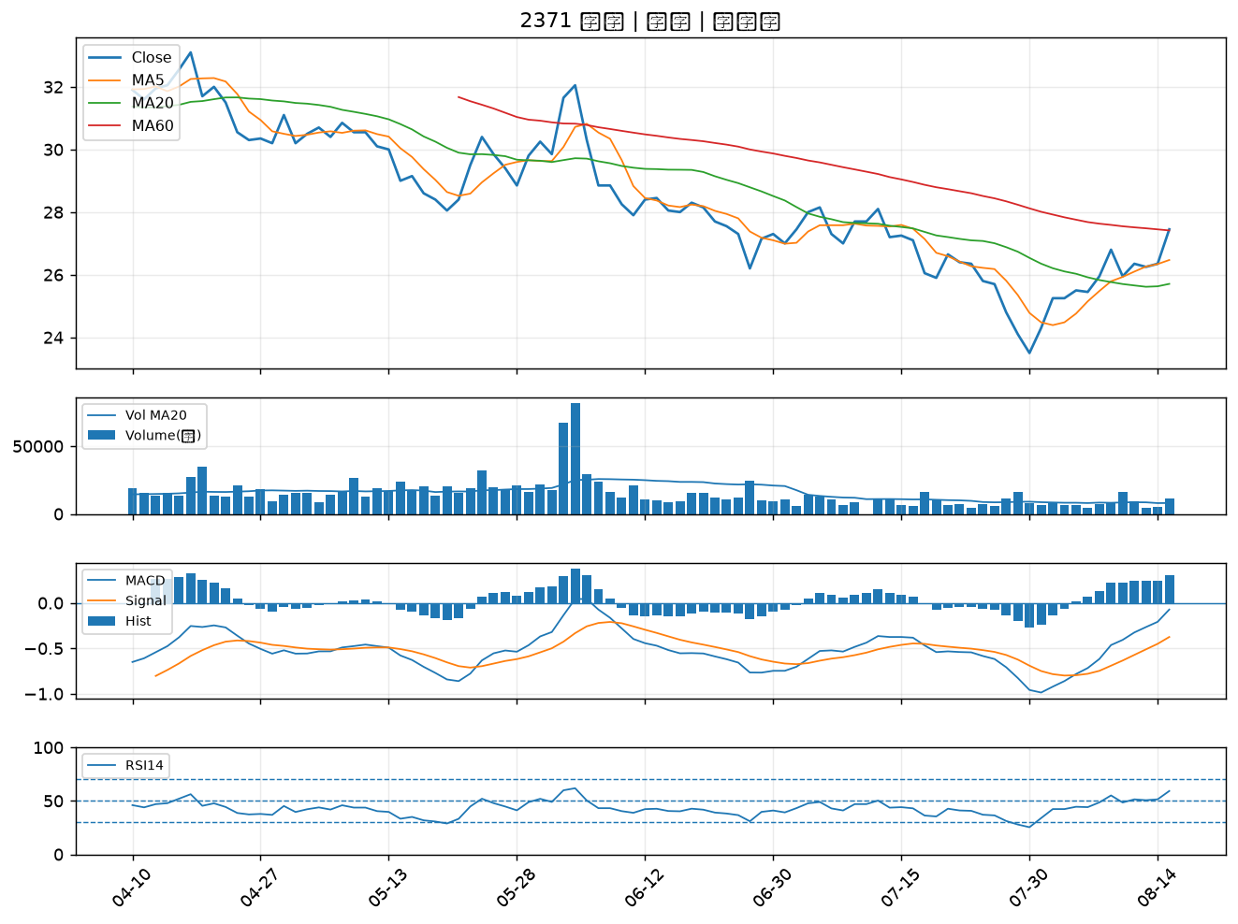

3388 崇越電｜B級
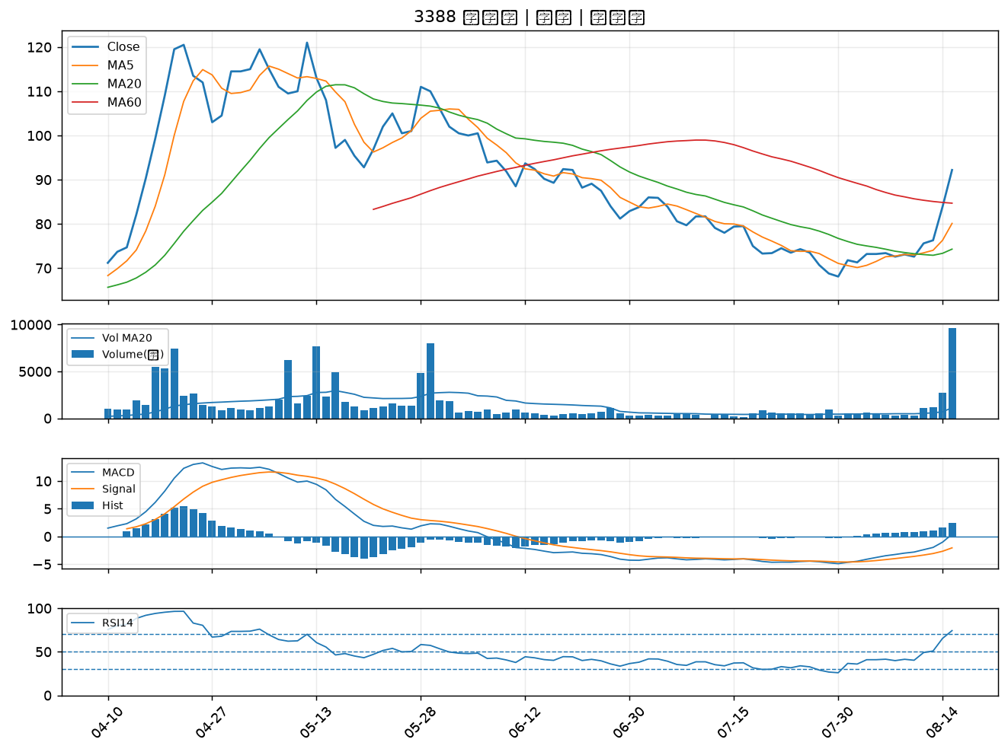

3037 欣興｜B級
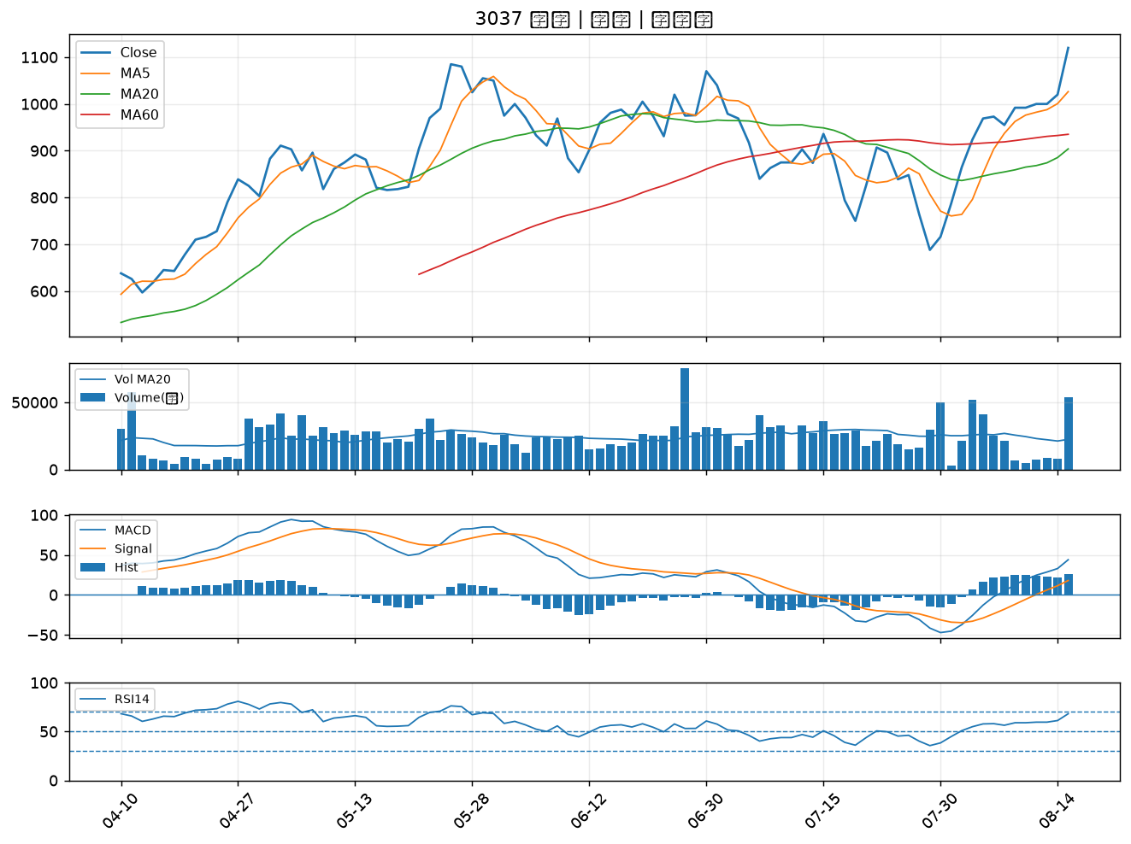

9105 泰金寶-DR｜B級
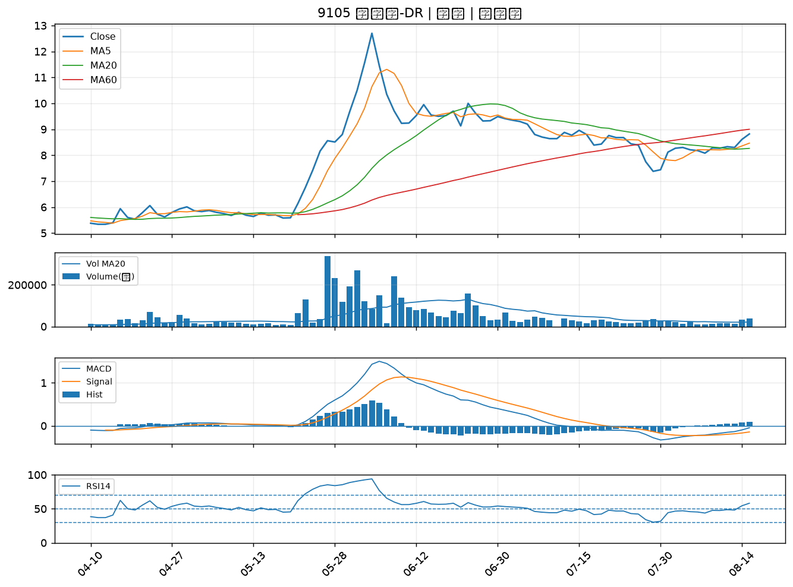

2392 正崴｜B級
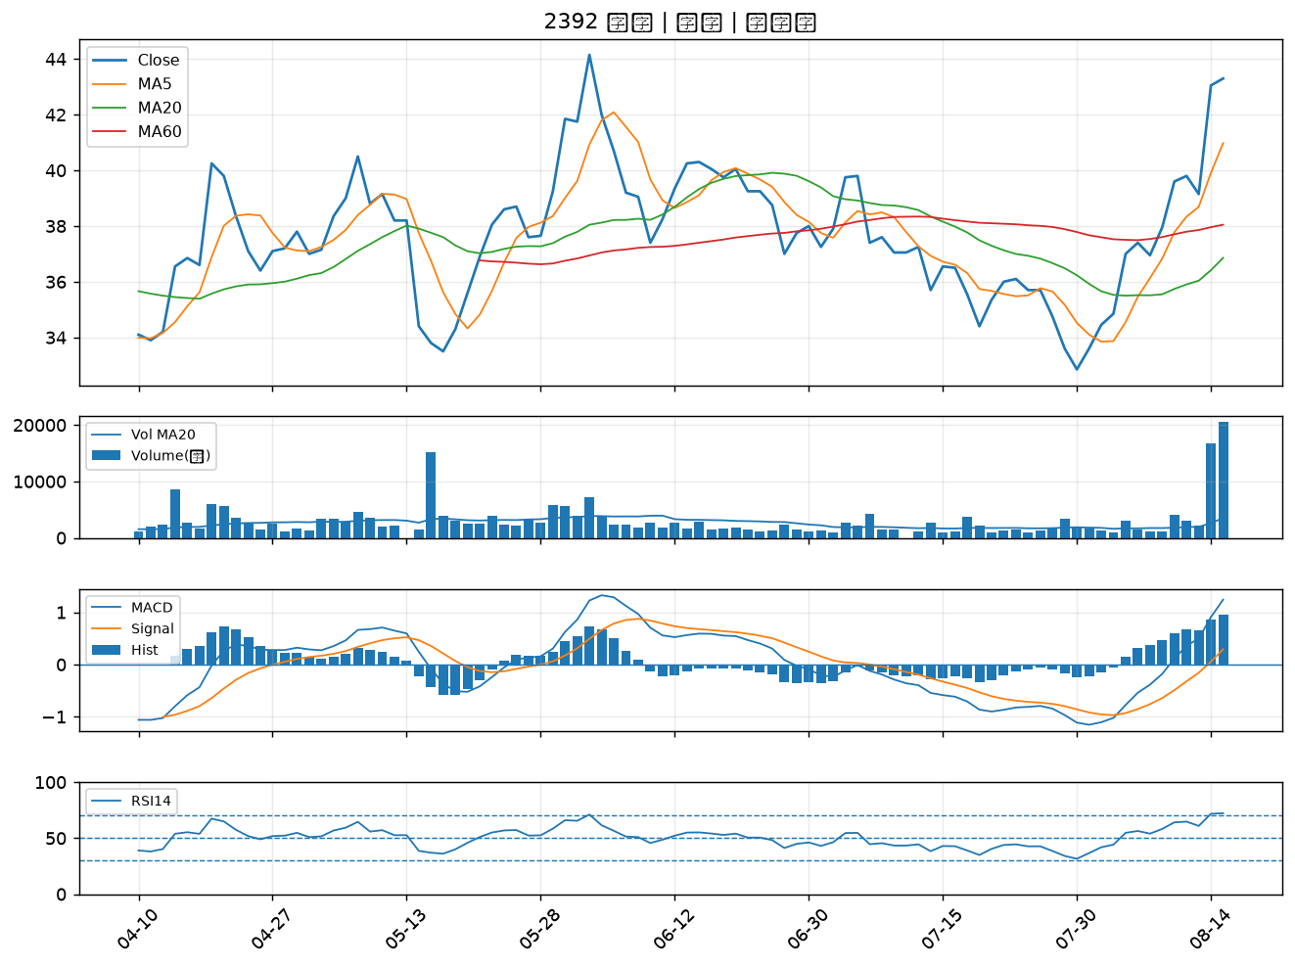

2399 映泰｜B級
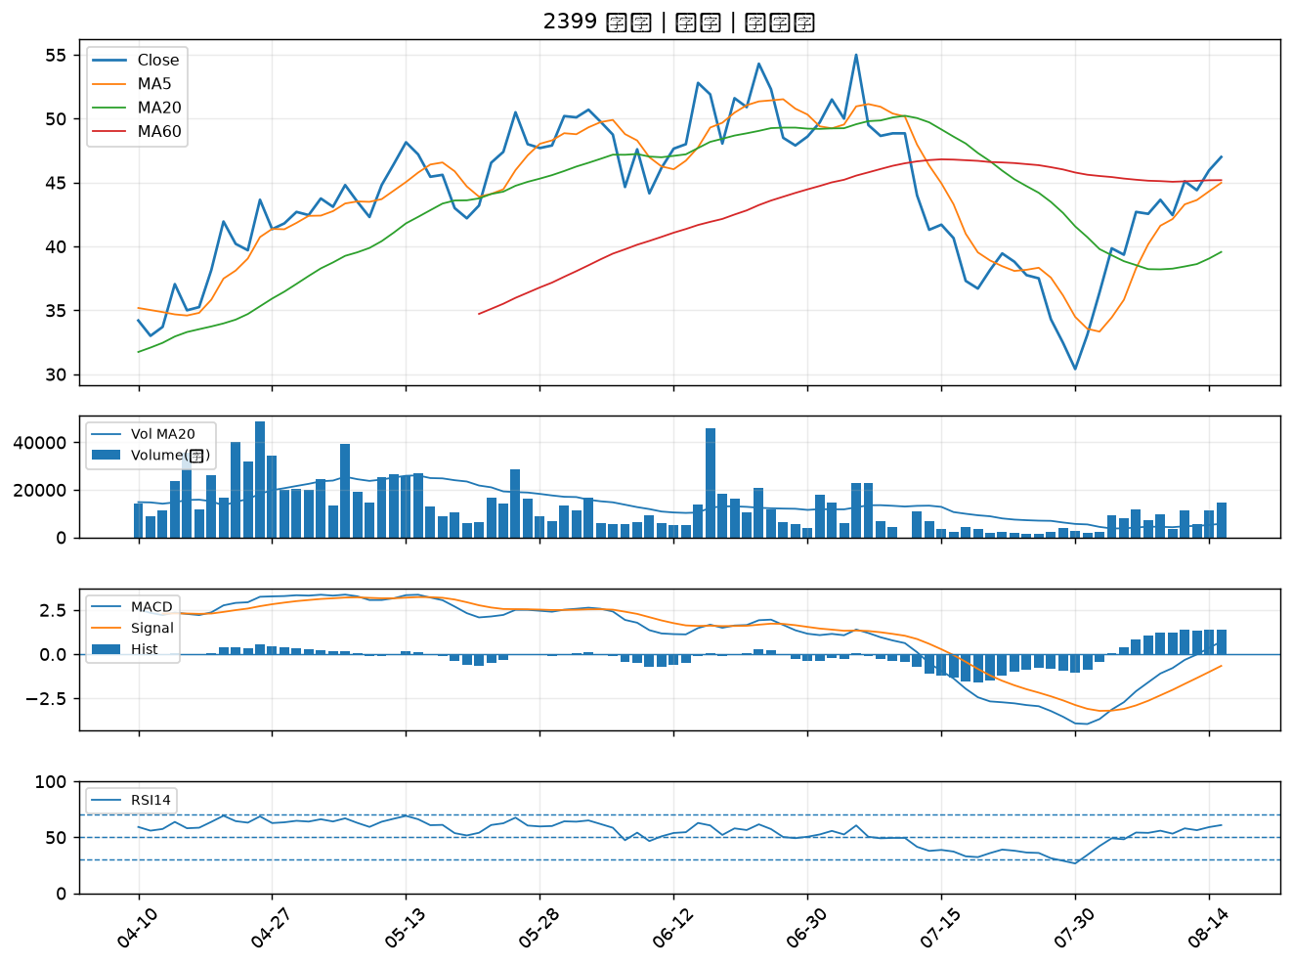

1709 和益｜B級
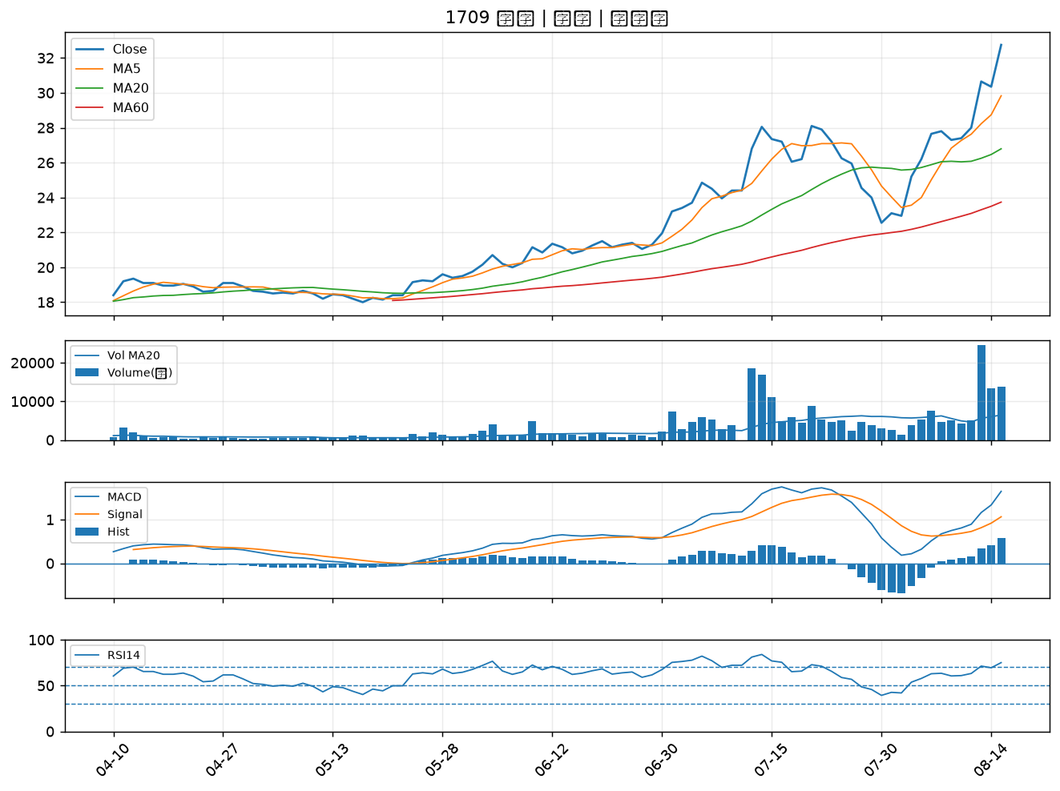

2455 全新｜B級
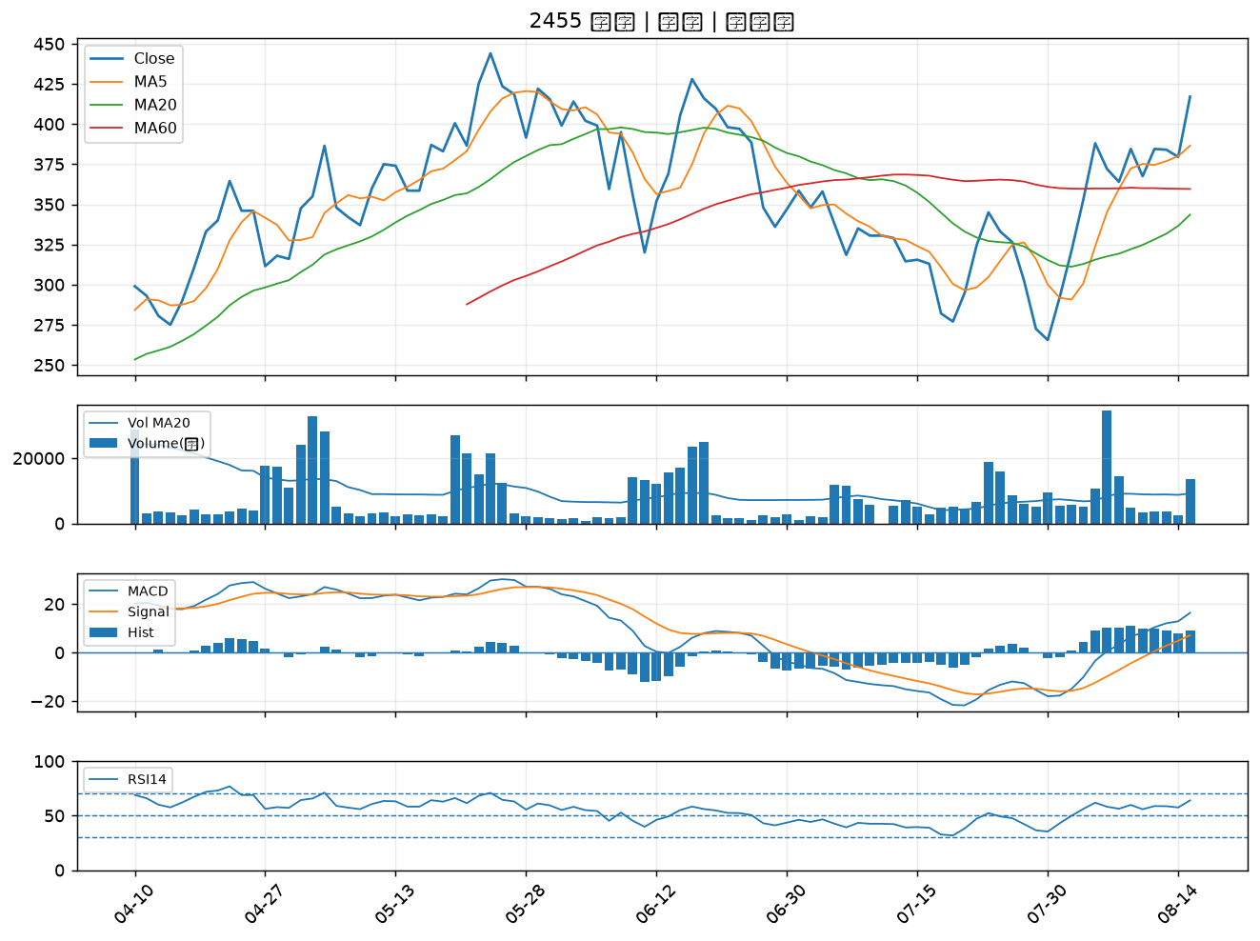

1815 富喬｜B級
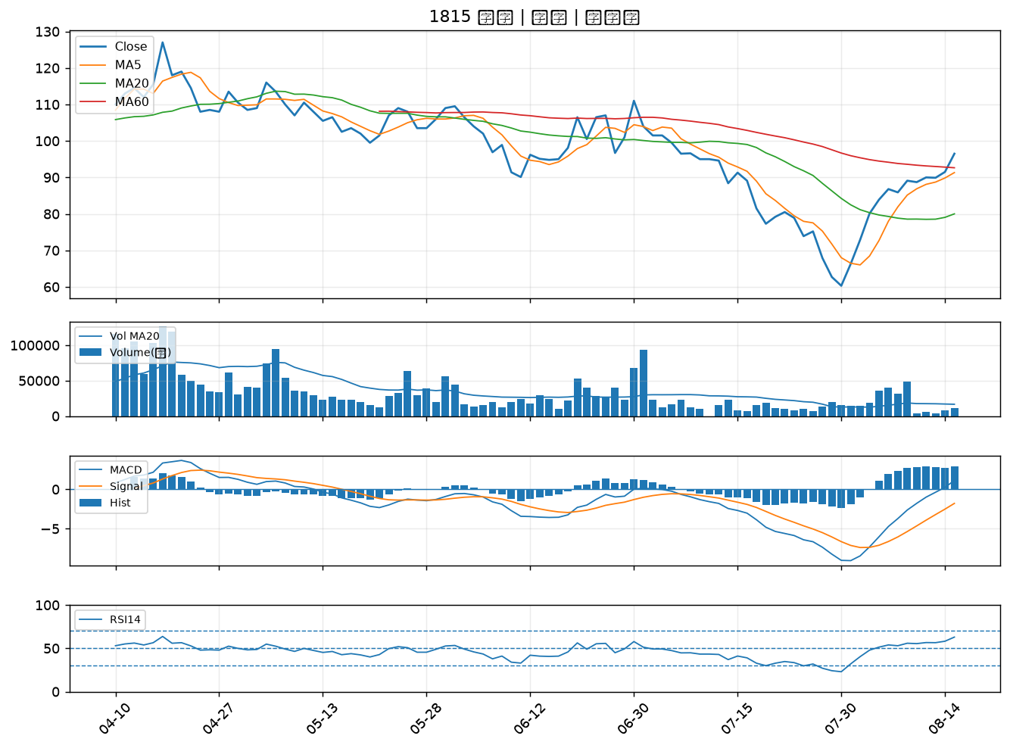

2915 潤泰全｜B級
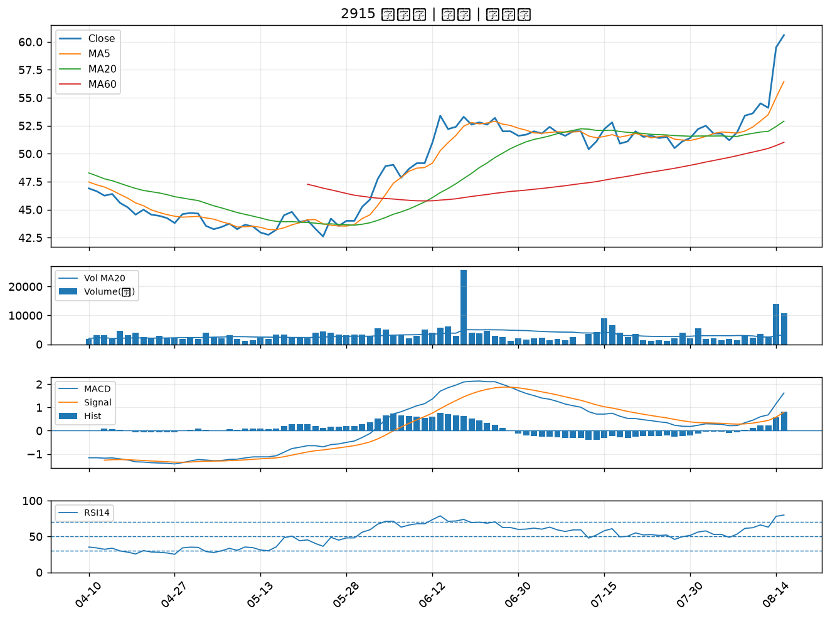

4306 炎洲｜B級
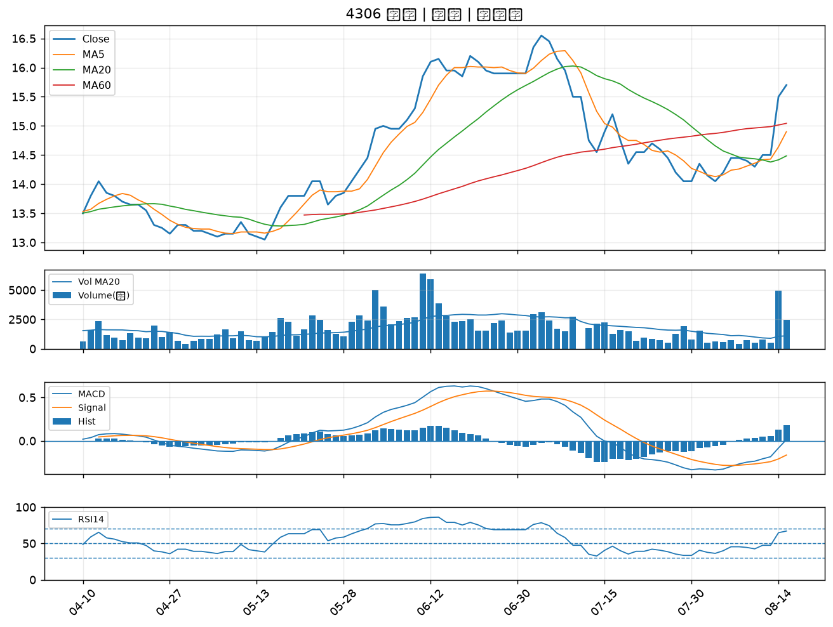

5608 四維航｜B級
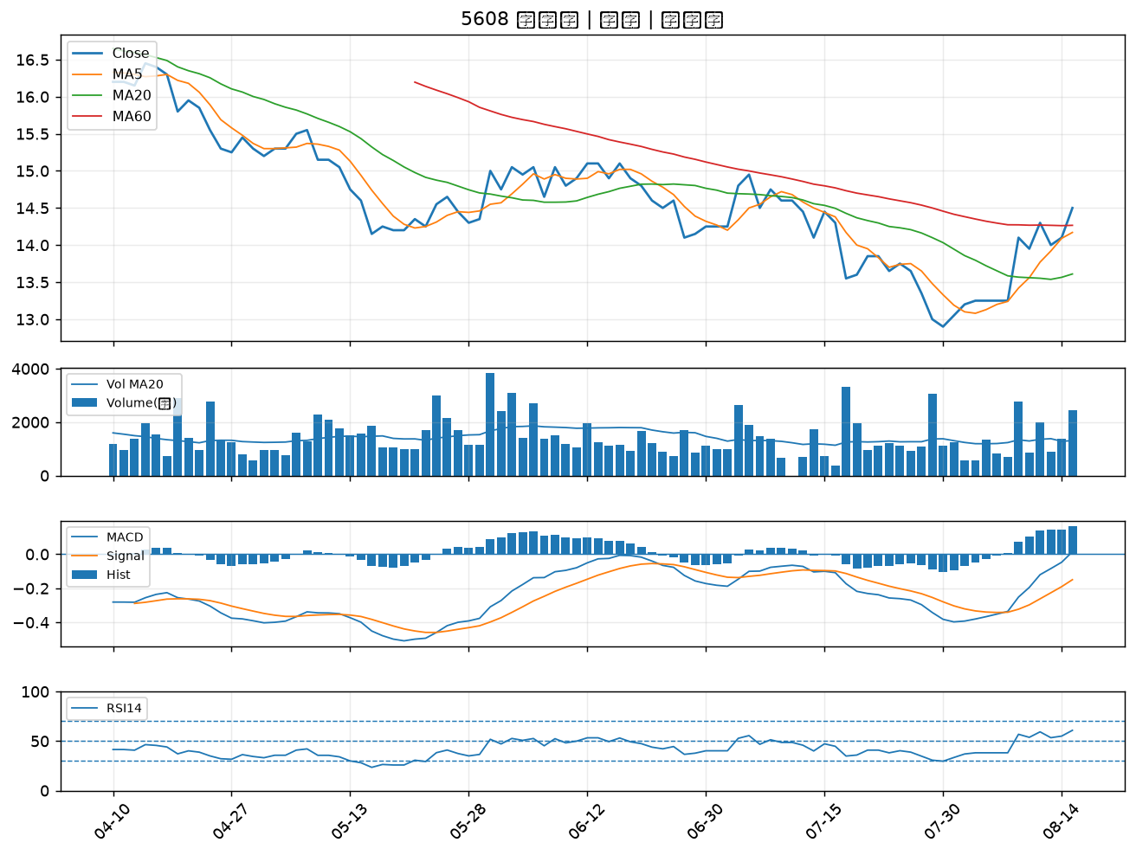

1560 中砂｜B級
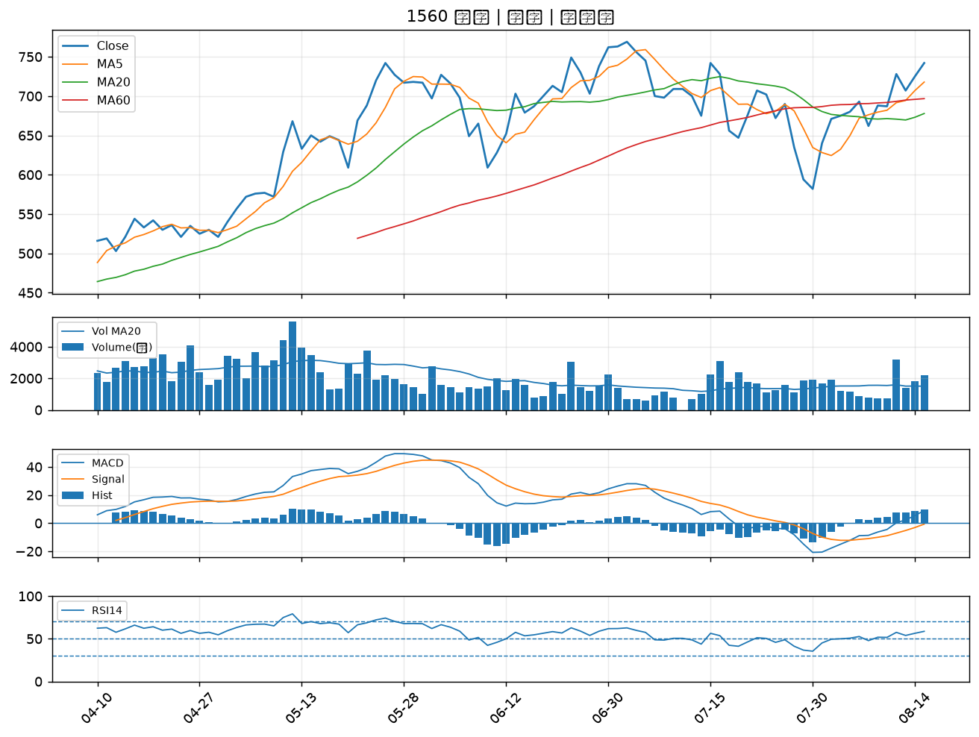

6218 豪勉｜B級
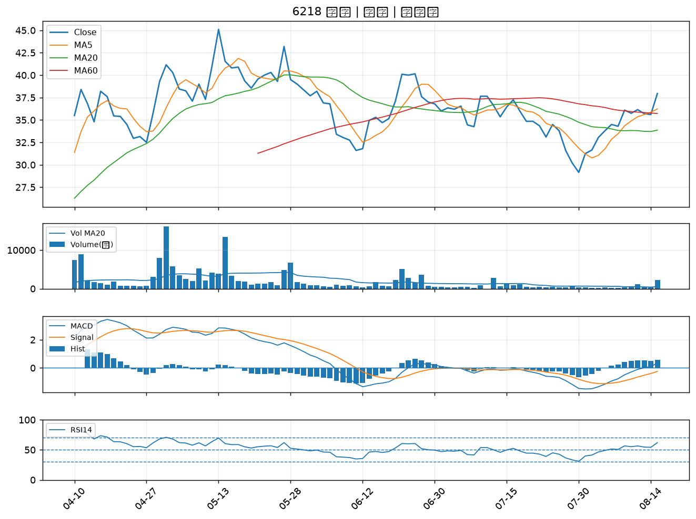

7402 邑錡｜B級

